Лист1
 | Название | Ссылка | Тип стабилизатора | Активная мощность | Тип входного напряжения | Входное рабочее напряжение | Точность стабилизации | Выходное напряжение | Скорость стабилизации | Время отклика | КПД | Входная частота | Форма выходного сигнала | Защита | Размещение | Тип охлаждения | Отображение информации | Штепсельная вилка | Выходные розетки | Класс защиты | Влажность окружающей среды | Рабочая температура | Габариты, ШхВхГ | Масса | Срок службы | Гарантийный срок | Bypass | Клеммы | Активаторная | Установка | Тип загрузки | Максимальная загрузка белья | Сушка | Управление | Габариты (ШxГxВ) | Вес | Цвет | Защита от протечек воды | Защита от детей | Специальные программы | Материал бака | Количество программ | Функция дозагрузки белья
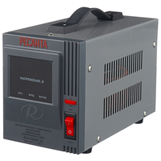
 | Стабилизатор Ресанта АСН-1000/1-Ц | https://market.yandex.kz/product--stabilizator-napriazheniia-odnofaznyi-resanta-ach-1000-1-ts-1-kvt/12718909/spec | релейный | 1 кВт | однофазное (220 В) | 140-260 В | 8% | 202-238 В | 35 В/с | 7 мс | 97% | 50-60 Гц | синусоида без искажений | от короткого замыкания, от перегрева, от повышенного напряжения, от помех | напольное | естественное | цифровая индикация (вольтметр отображает входное и выходное напряжения) | есть | 1 | IP20 | 80% (макс.) | 0 °C – 45 °C | 140х170х237 мм | 3.5 кг | 365 дн. | 2 г.

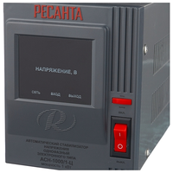

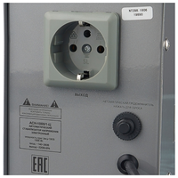

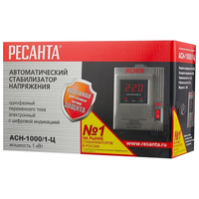
Максимальная строка

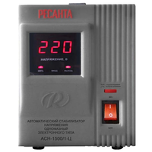
 | Стабилизатор Ресанта АСН-1500/1-Ц | https://market.yandex.kz/product--stabilizator-napriazheniia-odnofaznyi-resanta-ach-1500-1-ts-1-5-kvt/12718458/spec | релейный | 1.50 кВт | однофазное (220 В) | 140-260 В | 8% | 202-238 В | 35 В/с | 7 мс | 97% | 50-60 Гц | синусоида без искажений | от короткого замыкания, от перегрева, от повышенного напряжения, от помех | напольное | естественное | цифровая индикация (вольтметр отображает входное и выходное напряжения) | есть | 1 | IP20 | 80% (макс.) | 0 °C – 45 °C | 140х170х237 мм | 4.9 кг | 365 дн. | 2 г.

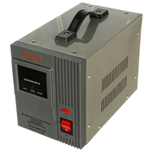

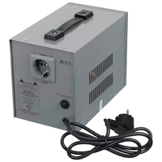
Максимальная строка

 | Стабилизатор Ресанта АСН-1000/1-Ц | https://market.yandex.kz/product--stabilizator-napriazheniia-odnofaznyi-resanta-ach-1000-1-ts-1-kvt/12718909/spec | релейный | 1 кВт | однофазное (220 В) | 140-260 В | 8% | 202-238 В | 35 В/с | 7 мс | 97% | 50-60 Гц | синусоида без искажений | от короткого замыкания, от перегрева, от повышенного напряжения, от помех | напольное | естественное | цифровая индикация (вольтметр отображает входное и выходное напряжения) | есть | 1 | IP20 | 80% (макс.) | 0 °C – 45 °C | 140х170х237 мм | 3.5 кг | 365 дн. | 2 г.

Максимальная строка

 | Стабилизатор Ресанта АСН-1500/1-Ц | https://market.yandex.kz/product--stabilizator-napriazheniia-odnofaznyi-resanta-ach-1500-1-ts-1-5-kvt/12718458/spec | релейный | 1.50 кВт | однофазное (220 В) | 140-260 В | 8% | 202-238 В | 35 В/с | 7 мс | 97% | 50-60 Гц | синусоида без искажений | от короткого замыкания, от перегрева, от повышенного напряжения, от помех | напольное | естественное | цифровая индикация (вольтметр отображает входное и выходное напряжения) | есть | 1 | IP20 | 80% (макс.) | 0 °C – 45 °C | 140х170х237 мм | 4.9 кг | 365 дн. | 2 г.

Максимальная строка

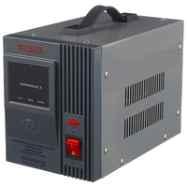
 | Стабилизатор Ресанта АСН-2000/1-Ц | https://market.yandex.kz/product--stabilizator-napriazheniia-odnofaznyi-resanta-ach-2000-1-ts-2-kvt/12718922/spec | релейный | 2 кВт | однофазное (220 В) | 140-260 В | 8% | 202-238 В | 35 В/с | 7 мс | 97% | 50-60 Гц | синусоида без искажений | от короткого замыкания, от перегрева, от повышенного напряжения, от помех | напольное | естественное | цифровая индикация (вольтметр отображает входное и выходное напряжения) | есть | 1 | IP20 | 80% (макс.) | 0 °C – 45 °C | 140х170х237 мм | 5.8 кг | 365 дн. | 1 г.

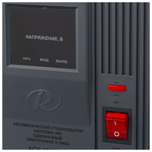

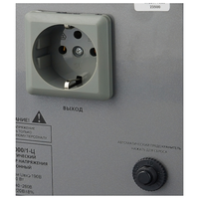

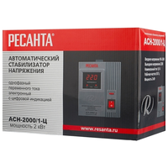
Максимальная строка

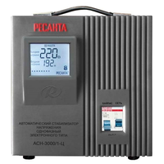
 | Стабилизатор Ресанта АСН-3000C/1-Ц | https://market.yandex.kz/product--stabilizator-napriazheniia-odnofaznyi-resanta-ach-3000-1-ts-3-kvt/12718456/spec | релейный | 3 кВт | однофазное (220 В) | 140-260 В | 8% | 202-238 В | 35 В/с | 7 мс | 97% | 50-60 Гц | синусоида без искажений | от короткого замыкания, от перегрева, от повышенного напряжения, от помех | напольное | естественное | цифровая индикация (вольтметр отображает входное и выходное напряжения) |  |  | IP20 | 80% (макс.) | 0 °C – 45 °C | 220х230х340 мм | 11 кг | 365 дн. | 365 дн. | есть | есть

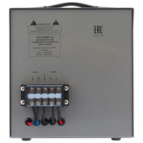

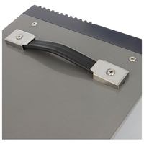
Максимальная строка

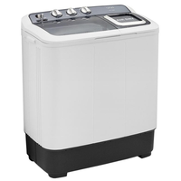
 | Стиральная машина Artel TE 60 L | https://market.yandex.kz/product--stiralnaia-mashina-artel-te60l/13802748/spec |  |  |  |  |  |  |  |  |  |  |  |  |  |  |  |  |  |  |  |  |  |  |  |  |  |  | да | отдельно стоящая | вертикальная | 6 кг | нет | механическое | 74x44x85 см | 19 кг | серый | нет | нет |  | пластик

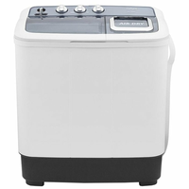
Максимальная строка

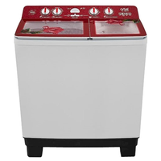
Максимальная строка | Стиральная машина Artel TG 100 FP | https://market.yandex.kz/product--stiralnaia-mashina-artel-tg100fp-red/217193208/spec |  |  |  |  |  |  |  |  |  |  |  |  |  |  |  |  |  |  |  |  |  |  |  |  |  |  | да | отдельно стоящая | вертикальная | 10 кг | нет | механическое | 85x51x96 см | 30.5 кг | белый | нет | нет |  | пластик | 3 | через основной люк

